상품제안서
MO 공부가 편한 베스트 셀러 고급 독서대 | 상품코드: F26413

 |  |  |  |  |  |  | 02-412-0044 | www.easy1.co.kr
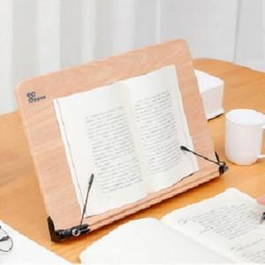

【상세/제작정보】 | 기본수량 미만 인쇄시 비용 추가

【인쇄/포장옵션】 | 실크 / 포장지포장

【공급단가】 | 수량 | 30~ | 50~ | 100~ | 300~ | 500~
*VAT별도 | 단가 | 33,000원 | 32,470원 | 31,680원 | 30,880원 | 30,360원

【상품 URL】 | https://dev.easy1.co.kr:443/src/goods_detail.php?gdno=26413

